起案FMT
 |  | プロダクト統括本部ボード会 |  |  |  |  |  |  |  |  |  |  |  | × | 報告案件 |  |  |  |  |  |  | 1

件名 |  | MiiTel要約のMypage自動反映 |  |  |  |  |  |  |  |  |  |  |  |  |  | 起案者 | 担当VP（統括部長/部長） | 高橋 浩之 |  | ※【担当VP】原則VP。領域戦略会・領域営業戦略会については案件の性質に応じご調整ください
 |  |  |  |  |  |  |  |  |  |  |  |  |  |  |  |  | 発表者 ※Mgr以上 | 松田 郁代奈
 |  |  |  |  |  |  |  |  |  |  |  |  |  |  |  |  | 陪席者 ※必要Min | 森山 真幸
会議 日程 |  | 2025-01-22 |  |  |  |  | 補足資料 ※起案書のみ推奨 | 有無 | 無 |  |  | 事務局退出 （議員のみ案件） |  |  | 不要 |  | 起案担当窓口 | Placementプロデザ部 Placementプロデザ2G |  | ※【会議日程】各会議体の開催スケジュールをご確認のうえ入力ください
 |  |  |  |  |  |  |  | 枚数 |  |  | 枚 |  |  |  |  |  |  | 松田 郁代奈 |  |  |  | 2
FB |  | 開示対象 |  |  |  |  | FB不要（会議参加者のみ） |  |  | 開示資料 |  |  | 全部FB可 |  |  | 進め方 | 説明 | 5 | 分 | ※【進め方】希望時間を記入してください。論点確認MTG後に確定時間をご連絡します
 |  | 対象制限理由 |  |  |  |  | 要件定義着手フェーズのため |  |  |  |  |  |  |  |  |  | 質疑 | 10 | 分 | ※【FB】メンバーまでFBをしない場合はその理由を簡潔に記載ください
備考 |  |  |  |  |  |  |  |  |  |  |  |  |  |  |  |  | 合計 | 15 | 分

背景・ 本起案の前提 |  |  |  |  | ● | レジュメ入力率と面談決定率に相関あることが見えている。レジュメ入力率を上げるため、MiiTelを活用して要約を送付している
 |  |  |  |  | ● | 現在は、要約生成後、要約内容がCAへ送付され、CAが確認・CSへメールで送付というフローをとっている
 |  |  |  |  |  | 要約を送付した場合、レジュメ入力率や面談決定率に効果があることが見えているが、CA手作業のため送付されない割合が高い
本起案の目的 （何を決めたいのか） |  |  |  |  | ● | 本案件に関する要件定義着手承認をいただきたい
 |  |  |  |  |  | － | 要件定義着手前に論点を洗い出したい

論点 （本日議論頂きたい ポイント） |  |  |  |  | ● | LLMで生成したキャリアアドバイザー（CA）とカスタマー（CS）の面談要約を直接CSへ送付してもよいか |  |  |  |  |  |  |  |  |  |  |  |  |  | ※【論点】報告の場合は記載必要ありません

 |  |  |  |  |  |  |  |  |  |  |  |  |  |  |  |  |  |  |  | ※【論点】決裁者にとっての論点になっているか、を意識。「それがクリアになるとどうなるのか？」を意識。

案件概要 | ● | 施策背景 |  |  |  |  |  |  |  |  |  |  |  |  |  |  |  |  |  | ※【案件概要】議論の全体像が示されているか？
 |  | － | 経験社歴の基本情報（社名・職種・年収など）のみの場合に加え、職務要約・業務内容が一定の文字数以上レジュメに入力されている場合、
 |  |  | 面談-応募UU率は328.9%、応募-書類合格UU率は241.5%である |  |  |  |  |  |  |  |  |  |  |  |  |  |  |  |  |  | ＜報告案件＞結果サマリとその評価が分かるように
 |  | － | CAとの面談では、社歴や経験業務の確認を行っている。面談における職務内容・業務内容に関する会話をMiiTelにて
 |  |  | ロギング・要約・CS送付することで、レジュメの職務要約・業務内容の入力率を上げ、決定率に繋げる施策を実施している |  |  |  |  |  |  |  |  |  |  |  |  |  |  |  |  |  | ＜決議・審議＞判断材料は整っているか？選択肢とトレードオフが示されているか？
 | ● | 施策目的
 |  | － | 現在は、要約生成後、CAへ要約内容が送付され、CAが確認、CSへメールで送付というフローをとっているが、
 |  |  | ①送付するしないがCAマターとなっており、全てのCSへ要約を届けられていない
 |  |  | ②メールでの送付となっており、面談後にメールを見落としている、メールからのコピペが必要などCX観点でも改善余地がある
 |  | － | ①CA確認をなくし直接送付にすること、②CSへの送付方法・要約反映方法を変更することで、要約送付率、反映率を上げたい
 | ● | 施策概要
 |  | － | ①CA確認をなくし直接送付にする
 |  |  | ・ASIS：要約生成後、CAが内容を確認・編集し、CSへ送付
 |  |  | ・TOBE：要約生成後、ダイレクトにCSへ送付。CSに送付された内容はCAへもメールにて通知される
 |  | － | ②CSへの要約送付方法・反映方法を変更する
 |  |  | ・ASIS：メール送付。メールからコピペし、要約内容をレジュメへ反映
 |  |  | ・TOBE：CSのマイページに反映。「反映する」ボタン押下で要約内容がレジュメに反映される
 |  |  |  | A：マイページ上に要約を確認するセクションを新設
 |  |  |  | B：職務要約、各職歴の業務内容をそれぞれマイページに反映
 |  |  |  | C：すでにレジュメに職務要約、業務内容記入されている場合、既存の入力内容と生成された要約内容が比較できる
 |  |  |  | D：「反映する」ボタンを押下すると、要約内容がレジュメに反映される
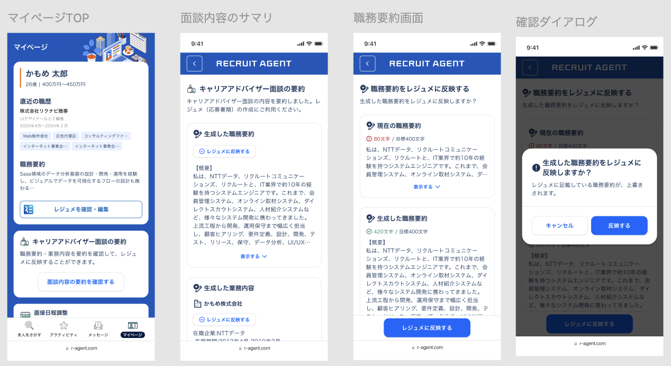

 | ● | 補足
 |  | － | 生成内容の品質を図るため、事後監視とCS からのFB回収を行う予定
今後の進め方 （現場接続等） |  |  |  |  | ● | 標プロ・生成AI相談会への持ち込みに加え、ロイヤル・CA組織など関係するDiv組織との事前調整を行う |  |  |  |  |  |  |  |  |  |  |  |  |  | ※【今後の進め方】スケジュール、誰と、どうやって、進めるのか

